关系图
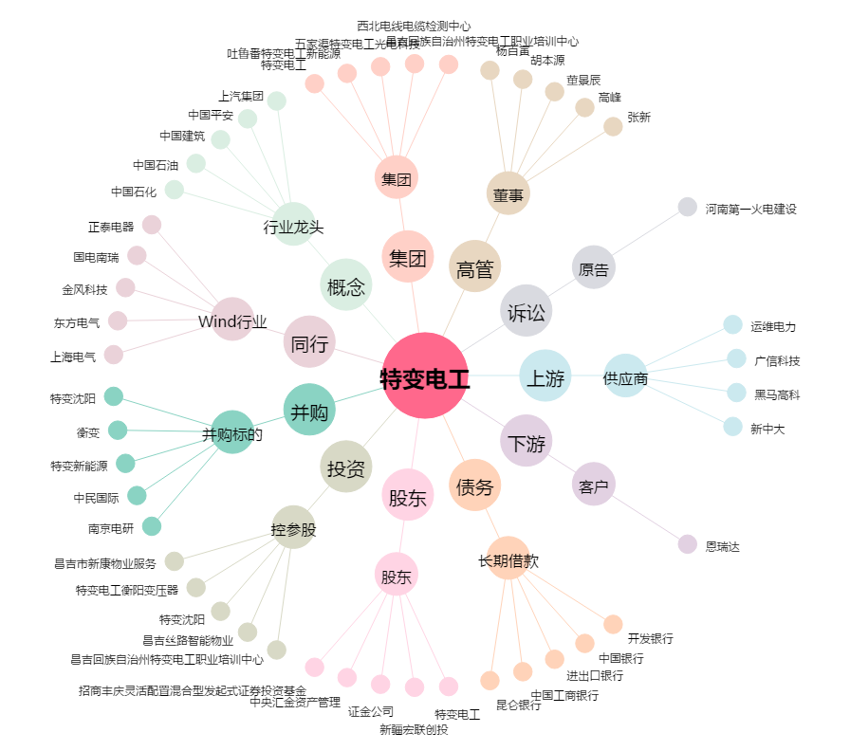
特变电工[600089.SH] - 关系概览图

